2020_02_data
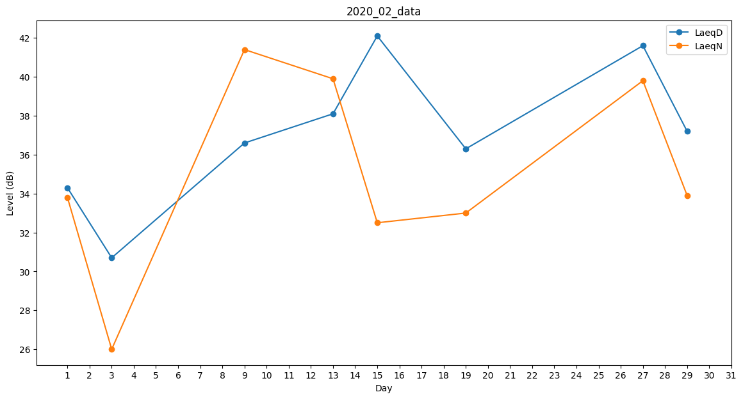
Day | LaeqD | LaeqN
1 | 34.3 | 33.8
2 | 0 | 28.6
3 | 30.7 | 26
4 | 26.4 | 0
5 | 0 | 0
6 | 0 | 0
7 | 0 | 0
8 | 0 | 0
9 | 36.6 | 41.4
10 | 0 | 0
11 | 0 | 0
12 | 0 | 0
13 | 38.1 | 39.9
14 | 42.2 | 0
15 | 42.1 | 32.5
16 | 31.4 | 0
17 | 0 | 38.5
18 | 0 | 26.6
19 | 36.3 | 33
20 | 0 | 39
21 | 37.3 | 0
22 | 34.5 | 0
23 | 31.4 | 0
24 | 0 | 30.1
25 | 34 | 0
26 | 0 | 0
27 | 41.6 | 39.8
28 | 0 | 0
29 | 37.2 | 33.9

